Brother label info
③
④
①

②
⑥
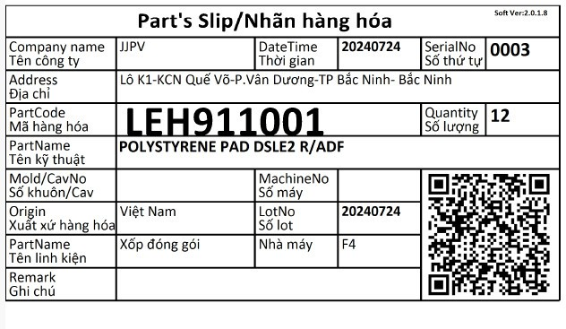

⑦
⑧

⑤

 | Brother: |  | &0003&&LEH911001&JJPV&202407241334102027&20240724&12&&&&&

 | ① |  | ② |  | ③ |  | ④ |  | ⑤ |  | ⑥ |  | ⑦ |  | ⑧
Ký tự ngắt chuỗi | Label No | Ký tự ngắt chuỗi | Part No | Ký tự ngắt chuỗi | Supplier name | Ký tự ngắt chuỗi | Date Time | Ký tự ngắt chuỗi | Lot No. | Ký tự ngắt chuỗi | Quality | Ký tự ngắt chuỗi | Cav No. | Ký tự ngắt chuỗi | Machine No. | Ký tự ngắt chuỗi
& | 0003 | && | LEH911001 | & | JJPV | & | 202407241334102027 | & | 20240724 | & | 12 | & |  | & |  | &&&
 |  |  |  |  |  |  |  |  |  |  |  |  | ↓ |  | ↓
 |  |  |  |  |  |  | 1334102027 tương ứng 13 giờ 34 phút 10 giây 2027 tích tắc |  |  |  |  |  | Nếu có thông tin sẽ hiển thị |  | Nếu có thông tin sẽ hiển thị
 |  |  |  |  |  |  | Dữ liệu này được dán tự động mỗi khi in tem QR code

 | &0003&&LEH911001&JJPV&202407241334102027&20240724&12&&&&&
 | &0001&&LEH911001&JJPV&202410171414083441&20241017&12&&&&&
 | &0001&&LEH911001&JJPV&202410171431395328&20241017&12&&&&&

Sheet1


